アプリ概要・画面設計
□ アプリ概要設計書
[1.基本情報]
・アプリ名: | マイ・グルメスポット
・概要: | 自分が行った・気になった飲食店を、写真・評価・メモと共に記録・管理するアプリ。
・開発環境 | Andoid Studio(Java/Kotlin) SQLite(Room)
[2.機能要件一覧]
・機能ID | ・機能名 | ・機能区分(CRUD) | ・機能説明
F-01 | 一覧表示 | Read(読み取り) | 店名、ジャンル、写真、5段階評価、メモを入力してデータベースに保存する
F-02 | 新規登録 | Create(生成) | 保存されているスポット情報をホーム画面にリスト形式で一覧表示する。
F-03 | 並べ替え | Read(読み取り) | 評価順、登録の新しい順、更新日時順に並べ替える
F-04 | 削除選択画面 | Delete(削除) | 登録済みのお店を削除する(削除確認ダイアログ表示)
F-05 | 編集画面 | Update(更新) | 登録済みのデーターを書き換える
[3.画面一覧]
・画面ID | ・画面名 | ・説明 |  | ・遷移先
W-01 | ホーム画面 | 登録スポットの一覧を表示する |  | W-02,W-03,W-04
W-02 | 新規登録画面 | 新しいスポットの情報を入力・保存する |  | W-01
W-03 | 絞り込み画面 | ソートやフィルター条件を指定する |  | W-01
W-04 | 詳細・削除画面 | 登録内容の確認、または削除を行う |  | W-01,W-05
W-05 | 編集画面 | 既存のデータを修正して更新する |  | W-04
■画面詳細設計

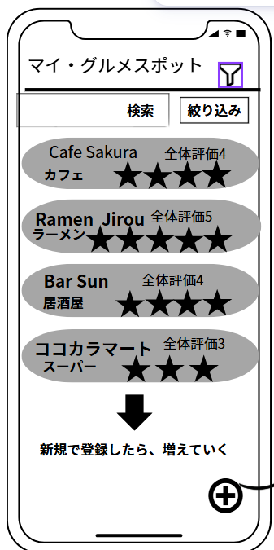
[W-01:ホーム画面] |  | ・画面要素(コンポーネント)
 |  | ①タイトルバー:「マイ・グルメスポット」を表示
 |  | ②検索/絞り込みボタン:W-03(絞り込み)へ
 |  | ③リストビュー:登録されたスポットをカード型で表示
 |  | ④+ボタン:W-02(新規登録)へ遷移

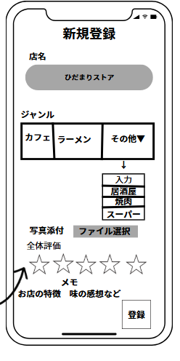
[W-02:新規登録画面]
 |  | ・画面要素(コンポーネント)
 |  | ①店名入力欄:テキストボックス
 |  | ②ジャンル選択:ラジオボタン風（カフェ/ラーメン/他）
 |  | ③写真添付:ファイル選択ボタン
 |  | ④全体評価:星マーク(タップで1～5点入力)
 |  | ⑤登録ボタン:データを保存してホームへ戻る

[W-03：絞り込み・並べ替え画面]
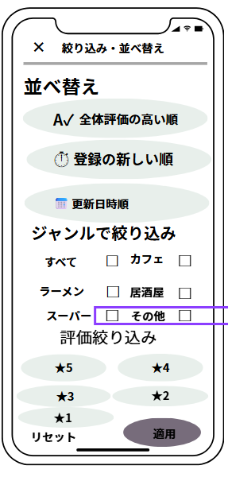
 |  | ・画面要素（コンポーネント）
 |  | ① 閉じるボタン：ホーム画面(W-01)へ戻る
 |  | ② 並べ替え：RadioGroup（評価順/新着順/更新順）
 |  | ③ ジャンル絞り込み：CheckBox（複数選択可能）
 |  | ④ 評価絞り込み：ボタン選択式（★5〜★1）
 |  | ⑤ 操作：リセットボタン / 適用ボタン

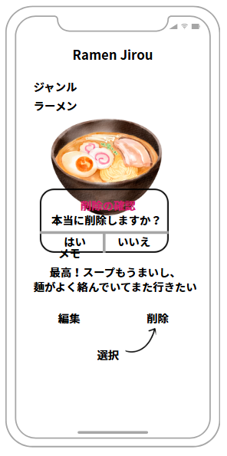
【W-04：詳細・削除確認画面】
 |  | ・画面要素（コンポーネント）
 |  | ① 店名・ジャンル：TextView（登録情報を表示）
 |  | ② 料理写真：ImageView（保存された画像を表示）
 |  | ③ メモ内容：TextView（複数行表示・スクロール可）
 |  | ④ 編集ボタン：編集画面(W-05)へ遷移
 |  | ⑤ 削除ボタン：削除確認ダイアログ(はい/いいえ)を表示

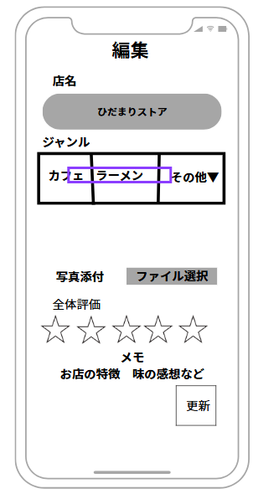
[W-05：編集画面]
 |  | ・画面要素（コンポーネント）
 |  | ① 店名：EditText（登録済みの値を初期表示）
 |  | ② ジャンル：RadioGroup（登録済みの値を選択状態にする）
 |  | ③ 写真変更：ImageView + ボタン（画像ファイル選択）
 |  | ④ 評価：RatingBar（現在の評価を表示・変更可能）
 |  | ⑤ メモ：EditText（現在の内容を表示・編集可能）
 |  | ⑥ 更新ボタン：DBの値をUPDATEして詳細画面へ戻る

ER図
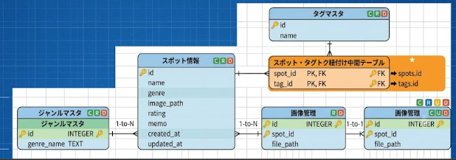
E-R図

リレーション間の連携を明記

